상품제안서
PGA 2단자동 리플렉티브 안전우산+200g코마사타올세트 | 상품코드: F23745

 |  |  |  |  |  |  | 02-412-0044 | www.easy1.co.kr
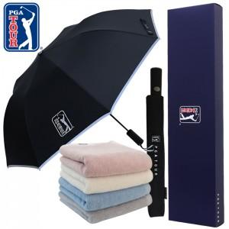

【상세/제작정보】 | ★수건 자수인쇄 및 원단인쇄는 별도 문의 바랍니다. ★상하 분리케이스 별도문의 / 쇼핑백 별도문의 바랍니다.

【인쇄/포장옵션】 | 실크, 스티커 / 포장지포장

【공급단가】 | 수량 | 100~ | 300~ | 500~ | 1,000~ | 3,000~
*VAT별도 | 단가 | 17,550원 | 16,900원 | 16,250원 | 15,600원 | 15,210원

【상품 URL】 | https://dev.easy1.co.kr:443/src/goods_detail.php?gdno=23745

